Sheet1
運輸・整備業のジェンダー主流化セミナー 参加申込書

■申込先 | ※ こちらよりMicrosoft Forms による申込も可能です
中部運輸局 交通政策部 共生社会推進課 行
E-mail： | cbt-chub-syougyou@gxb.mlit.go.jp

■開催方法
オンライン開催（Microsoft Teams）
※会社等での視聴が難しい場合は、本紙末尾に記載のとおり会場を設けます。なお、収容人数が少ないため先着20名（予定）までとなりますので、予めご了承ください。

■開催日時
令和8年2月19日（木） １３：３０～１５：３０

会場視聴 の希望 （○を記入） | 所属団体名 | 役職名 | 氏名 | 性別 | 電話番号 | 連絡先メールアドレス

■申込期限
令和8年2月13日(金)

※申込をされた方には、2月18日(水)までに、ご記載いただいたメールアドレスにオンライン接続用のURLをご案内いたします。
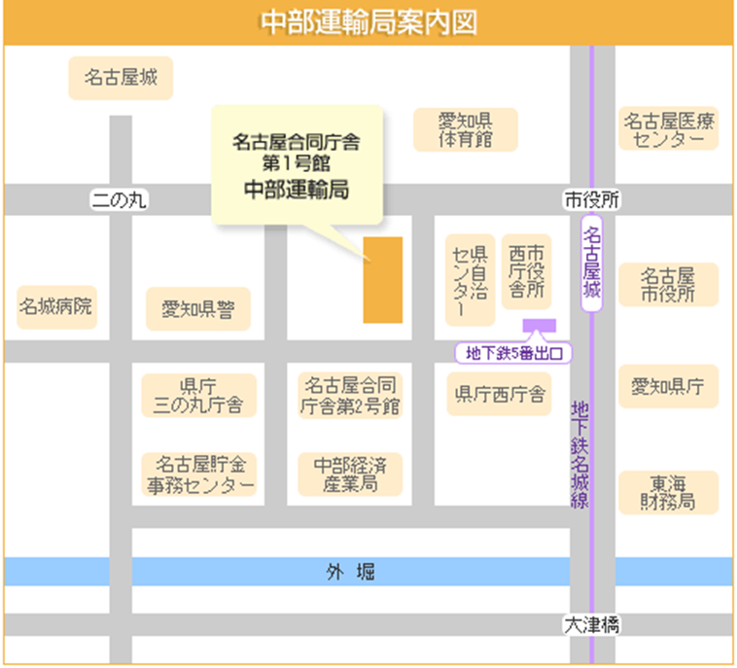
■視聴会場のご案内
名古屋市中区三の丸２－２－１
名古屋合同庁舎第１号館 ８階小会議室
地下鉄名城線「名古屋城駅」５番出口より徒歩５分

